Erläuterungen Berechnungstab.
Allgemeine Erläuterungen und Hinweise zu den Berechnungstabellen
Þ | Es können / sollen nur die grau hinterlegten Felder verändert werden

Þ | Tabelle a.) ist für Bauvorhaben, bei denen die bisherige sowie die geplante Erweiterung nur innerhalb des bestenenden Volumens stattfinden. Ausser Flächen für die hobbymässige Tierhaltung werden keine BNF Flächen berechnet.

Þ | Tabelle b.) ist für Bauvorhaben, bei denen die bisherige und / oder die geplante Erweiterung mindestens teilweise ausserhalb des bestehenden Volumens stattfinden.

Þ | Das Ausmessen und Zuweisen der Flächen zur anrechenbaren Bruttogeschossfläche (aBGF) und zur Bruttonebenfläche (BNF) sowie das maximal zulässige Erweiterungspotenzial sind in der Arbeitshilfe "Berechnung von zonenwidrigen Nutzflächen" beschrieben.

Þ | Die Flächen bei Erweiterungen innerhalb des bestehenden Volumens können 1:1 eingetragen werden. Bei der Tabelle b.) erfolgt die Anrechnung zu 50% in der Berechnung der Erweiterung automatisch.

Þ | In den Zeilen "Abbruch" sollen nur Flächen eingetragen werden, welche im bestehenden Volumen lagen und physisch abgebrochen wurden / werden. Umnutzungen von ursprünglicher BNF (bestehend am 1.7.1972) zu aBGF sind in den Zeilen "Innen" unter der Rubrik BGF und "ursprüngliche BNF zu aBGF umgenutzt" unter der Rubrik BNF einzutragen.
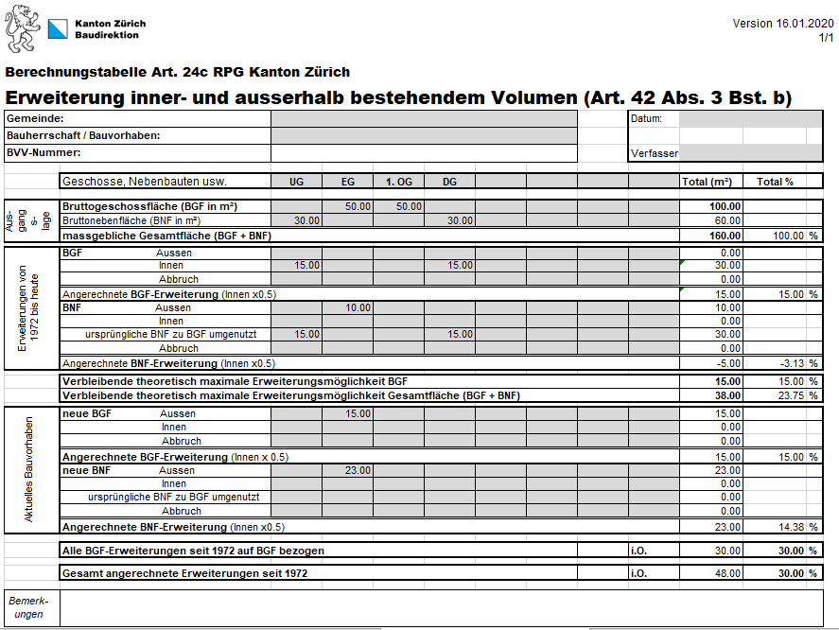
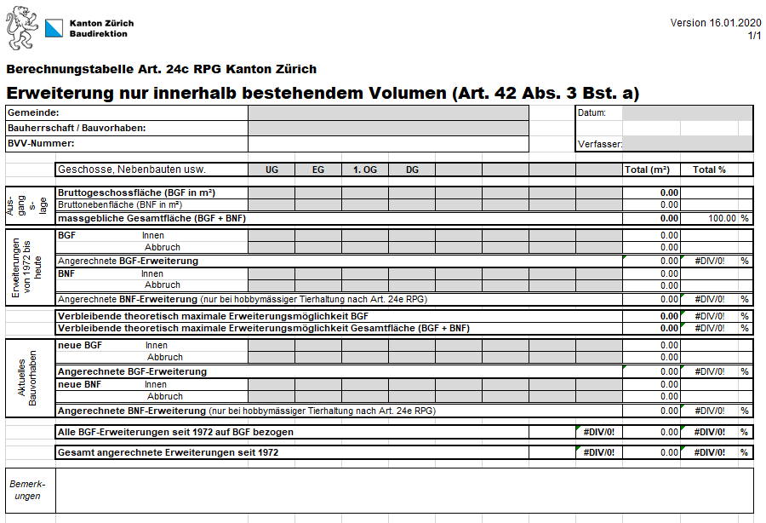
Tabelle a.)
Tabelle b.)

Vorgeschlagenes Vorgehen bei Berechnungen nach Art. 24 c RPG:
1. | Auswahl der dem Vorhaben entsprechenden Berechnungstabelle
 | a.) | ist für Bauvorhaben mit Erweiterungen ausschliesslich innerhalb des bestehenden Gebäudevolumens (gemäss Art. 42 Abs.3 Bst. a RPV)
 | b.) | ist für Bauvorhaben mit Erweiterungen innerhalb und / oder ausserhalb des bestehenden Gebäudevolumens (gemäss Art. 42 Abs. 3 Bst. b RPV)

2. | Eintragen der Ausgangslage zum Zeitpunkt, als die Baute dem Nichtbaugebiet zugewiesen oder aus der Bauzone entlassen wurde (i.d.R. am 1. Juli 1972)
 | Empfohlen wird, die Flächen pro Geschoss zu erheben und entsprechend in den Feldern im Bereich "Ausgangslage" getrennt nach anrechenbarer Bruttogeschossfläche (aBGF) und Bruttonebenflächen (BNF) einzutragen. Für zusätzliche Geschosse oder Nebenbauten können die Spaltentitel angepasst /ergänzt werden.

3. | Eintragen der zwischen dem Zeitpunkt der Entlassung aus der Bauzone bis heute bereits erfolgten Änderungen
 | Flächenmässig relevante Änderungen aus früheren, bereits ausgeführten baulichen Änderungen werden im Bereich "Erweiterungen von 1972 bis heute" eingetragen. Dabei müssen nur die Änderungen gegenüber der Ausgangslage eingetragen werden.

4. | Maximal noch zur Verfügung stehendes Erweiterungspotenzial nach allen bereits erfolgten Änderungen
 | Unterhalb des Bereichs "Erweiterungen von 1972 bis heute" wird das theoretisch maximal noch zur Verfügung stehende Erweiterungspotenzial bezüglich aBGF und der Gesamtfläche automatisch berechnet. Hinweis: Diese Angaben haben rein informativen Charakter und vereinfachen die Planung des Vorhabens. Es kann daraus keine Garantie für die Realisierung des maximalen Erweiterungspotenzials abgeleitet werden. Die Prüfung und allfällige Korrekturen erfolgen durch die Entscheidbehörde.

5. | Eintragen der aktuell geplanten Änderungen
 | Flächenmässig relevante Änderungen des aktuellen Bauvorhabens werden im Bereich "Aktuelles Bauvorhaben" eingetragen. Dabei müssen nur die Änderungen gegenüber der Rubik "Ausgangslage" sowie gegnüber der Rubrik "Erweiterung von 1972 bis heute" eingetragen werden.

6. | Überprüfung der flächenmässigen Zulässigkeit des Bauvorhabens
 | Unterhalb des Blocks "Aktuelles Bauvorhaben" wird angezeigt, ob das vorliegende Bauvorhaben den flächenmässigen Vorgben hinsichtlich der aBGF und der Gesamtfläche entspricht.

 | Im oben dargestellten Beispiel sind die flächenmässigen Vorgaben eingehalten (Hinweis i.O.). Es bleibt zu prüfen, ob die weiteren Vorschriften zu Bauvorhaben nach Art. 24c RPG eingehalten werden (siehe dazu Merkblatt "Altrechtliche Bauten und Anlagen").

 | Im oben dargestellten Beispiel sind die flächenmässigen Vorgaben überschritten (Hinweis negativ! und rote Schriftfarbe). Das Projekt ist hinsichtlich der flächenmässigen Erweiterungen zu redimensionieren.

